16 老年化指数
16 老年化指数

 | 時点 2024(R6)年10月1日（毎年）
 | 単位 － |  |  |  |  |  |  |  | 偏差値 |  | 43.4
順位 |  | 都道府県名 |  | 数 値 |  |  | 順位 | 都道府県名 |  | 数 値

 |  | 0 | 全 国 |  | 262.1 | 0.0 | 24 | 0 | 栃 木 |  | 283.2 | 0
1 |  | 0 | 秋 田 |  | 446.7 | 0.0 | 25 | 0 | 京 都 |  | 282.1 | 0
2 |  | 0 | 青 森 |  | 364.6 | 0.0 | 26 | 0 | 静 岡 |  | 281.6 | 0
3 |  | 0 | 高 知 |  | 356.9 | 0.0 | 27 | 0 | 岐 阜 |  | 276.9 | 0
4 |  | 0 | 岩 手 |  | 351.7 | 0.0 | 28 | 0 | 三 重 |  | 275.4 | 0
5 |  | 0 | 徳 島 |  | 343.2 | 0.0 | 29 | 0 | 鹿児島 |  | 274.3 | 0
6 |  | 0 | 山 形 |  | 341.4 | 0.0 | 30 | 0 | 宮 城 |  | 273.5 | 0
7 |  | 0 | 北海道 |  | 337.5 | 0.0 | 31 | 0 | 福 井 |  | 271.7 | 0
8 |  | 0 | 山 口 |  | 329.0 | 0.0 | 32 | 0 | 宮 崎 |  | 271.2 | 0
9 |  | 0 | 新 潟 |  | 325.8 | 0.0 | 33 | 0 | 石 川 |  | 270.9 | 0
10 |  | 0 | 福 島 |  | 319.3 | 0.0 | 34 | 0 | 岡 山 |  | 265.9 | 0
11 |  | 0 | 愛 媛 |  | 318.1 | 0.0 | 35 | 0 | 兵 庫 |  | 262.3 | 0
12 |  | 0 | 和歌山 |  | 317.4 | 0.0 | 36 | 0 | 熊 本 |  | 258.6 | 0
13 |  | 0 | 富 山 |  | 314.9 | 0.0 | 37 | 0 | 広 島 |  | 256.3 | 0
14 |  | 0 | 大 分 |  | 302.7 | 0.0 | 38 | ◎ | 千 葉 |  | 255.5 | 0
15 |  | 0 | 島 根 |  | 300.9 | 0.0 | 39 | 0 | 佐 賀 |  | 251.2 | 0
16 |  | 0 | 奈 良 |  | 299.0 | 0.0 | 40 | 0 | 大 阪 |  | 249.9 | 0
17 |  | 0 | 山 梨 |  | 297.0 | 0.0 | 41 | 0 | 埼 玉 |  | 247.9 | 0
18 |  | 0 | 長 野 |  | 294.8 | 0.0 | 42 | 0 | 神奈川 |  | 238.1 | 0
19 |  | 0 | 長 崎 |  | 292.5 | 0.0 | 43 | 0 | 福 岡 |  | 230.4 | 0
20 |  | 0 | 群 馬 |  | 289.6 | 0.0 | 44 | 0 | 東 京 |  | 215.1 | 0
21 |  | 0 | 香 川 |  | 288.8 | 0.0 | 45 | 0 | 滋 賀 |  | 214.2 | 0
22 |  | 0 | 茨 城 |  | 285.5 | 0.0 | 46 | 0 | 愛 知 |  | 212.7 | 0
23 |  | 0 | 鳥 取 |  | 284.7 | 0.0 | 47 | 0 | 沖 縄 |  | 153.5 | 0
老年化指数
北海道 | 337.5
青 森 | 364.6
岩 手 | 351.7
宮 城 | 273.5
秋 田 | 446.7
山 形 | 341.4
福 島 | 319.3
茨 城 | 285.5
栃 木 | 283.2
群 馬 | 289.6
埼 玉 | 247.9
千 葉 | 255.5
東 京 | 215.1
神奈川 | 238.1
新 潟 | 325.8
富 山 | 314.9
石 川 | 270.9
福 井 | 271.7
山 梨 | 297
長 野 | 294.8
岐 阜 | 276.9
静 岡 | 281.6
愛 知 | 212.7
三 重 | 275.4
滋 賀 | 214.2
京 都 | 282.1
大 阪 | 249.9
兵 庫 | 262.3
奈 良 | 299
和歌山 | 317.4
鳥 取 | 284.7
島 根 | 300.9
岡 山 | 265.9
広 島 | 256.3
山 口 | 329
徳 島 | 343.2
香 川 | 288.8
愛 媛 | 318.1
高 知 | 356.9
福 岡 | 230.4
佐 賀 | 251.2
長 崎 | 292.5
熊 本 | 258.6
大 分 | 302.7
宮 崎 | 271.2
鹿児島 | 274.3
沖 縄 | 153.5

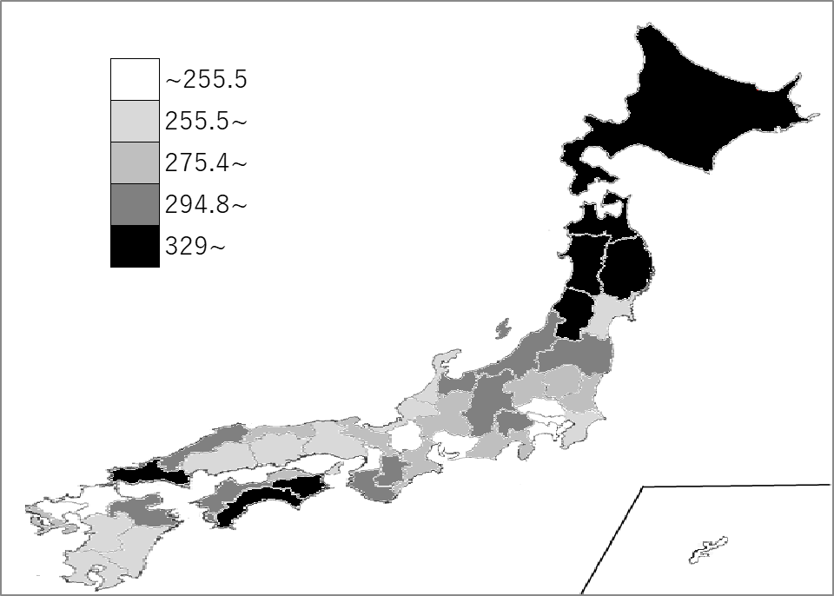
千葉県の推移
令和2年 | 231.5 | 37
令和3年 | 240.5 | 37
令和4年 | 244.6 | 37
令和5年 | 249.8 | 37
令和6年 | 255.5 | 38

《備 考》 ・資料出所 総務省統計局「人口推計年報－2024年10月1日現在推計人口」 ・算出方法 老年人口÷年少人口×100 ＊推移グラフの令和2年の数値は、総務省統計局「令和2年国勢調査」の数値です。

